Sheet1
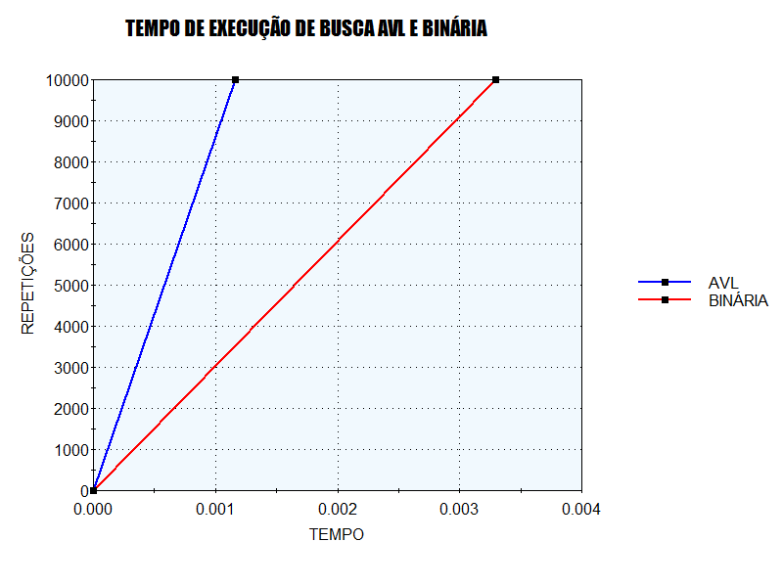
TESTE COM 23 ITEMS NA ÁRVORE | AVL | BINÁRIA
SEGUNDOS | 0.0011650 | 0.0032935
REPETIÇÕES | 10000 | 10000

